Summary table
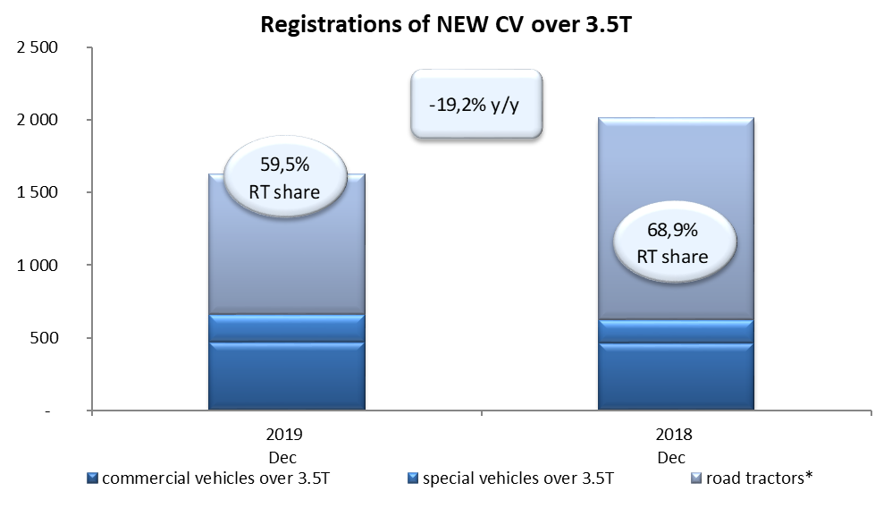
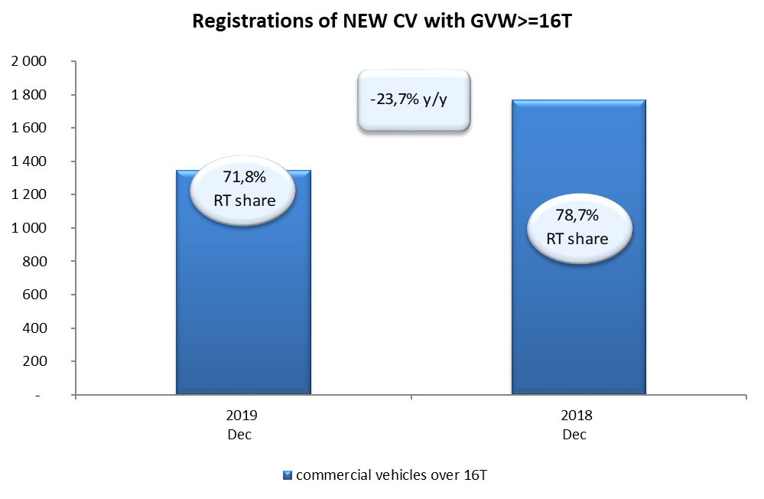
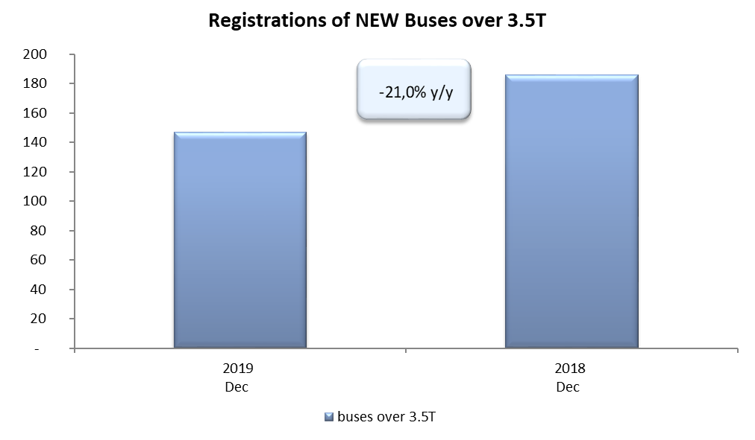
PZPM based on CEP (Ministry of Digital Affairs) |  |  |  |  |  | 07/01/2020
 |  |  |  |  |  | units
FIRST REGISTRATIONS OF NEW COMMERCIAL VEHICLES OVER 3.5T
 | 2019 Dec | 2018 Dec | % change y/y | 2019 Jan - Dec | 2018 Jan - Dec | % change y/y
CV - TOTAL | 1,628 | 2,016 | -19.2% | 28,317 | 29,870 | -5.2%
commercial vehicles over 3.5T | 472 | 463 | 1.9% | 6,791 | 6,729 | 0.9%
special vehicles over 3.5T | 188 | 164 | 14.6% | 1,254 | 974 | 28.7%
road tractors* | 968 | 1,389 | -30.3% | 20,272 | 22,167 | -8.5%
BUSES - TOTAL | 147 | 186 | -21.0% | 2,471 | 2,687 | -8.0%
buses over 3.5T | 147 | 186 | -21.0% | 2,471 | 2,687 | -8.0%
COMMERCIAL VEHICLES - TOTAL | 1,775 | 2,202 | -19.4% | 30,788 | 32,557 | -5.4%
*/ The data does not cover new registrations of domestic producers their own brands

